OPZ

 |  |  |  |  |  |  |  | PO.2721.94.2023
 | Załącznik 1. - Opis przedmiotu zamówienia Gadżety reklamowe na rzecz ŁUKASIEWICZ - PORT
Część | Rodzaj asortymentu | Szczegółowy opis asortymentu oraz technologii znakowania | Wizualizacja produktu | Nakład [szt.] | Termin dostawy (dni robocze) | Cena jednostkowa netto PLN | Wartość Netto (cena jednostkowa x ilość | Stawka VAT % | Wartość VAT | Wartość brutto (cena jednostkowa x ilość + VAT)
Część 1 | Zakładka do książek z linijką i karteczkami memo | Zakładka do książek z górą w kształcie żarówki, z miejscem na logo, która może także służyć jako linijka o długości 13 cm/5 cali. Wykonana z papieru z surowców wtórnych o gramaturze 500 g/m2. Dołączone żółte karteczki samoprzylepne o gramaturze 75 g/m2 w ilości 15 szt. oraz karteczki memo w pięciu kolorach x 15 szt., o gramaturze 75 g/m2. Wymiary: +/- 210 x 67 x 2 [mm]. Znakowanie jednostronne tampodruk 1 kolor. |  | 110 |  |  | - zł |  | - zł | - zł
Część 2 | Bloker kamery/zasłona na kamerę internetową | Przedmiotem zamówienia jest zasłona na kamerę internetową. Zasłona wykonana jest ze słomy pszenicznej i ABS. Mocowanie na taśmę. Wymiary produktu to: 4,1 x 1,6 x 0,2 [cm] Kolor: neutralny Znakowanie tampodrukiem, 1 kolor. Produkt z nadrukiem musi zostać zaakceptowany przez zamawiającego. |  | 430 |  |  | - zł |  | - zł | - zł
Część 3 | Zestaw karteczek samoprzylepnych z nasionami w okładce | Zestaw karteczek samoprzylepnych z nasionami w okładce. W okładce notesu znajdują się nasiona roślin polnych. Wymiary notesu: 10,0 x 7,2 x 0,9 [cm] Wymiary znakowania: 70 × 50 [mm] Materiał wykonania: papier Kolor PMS: WHITE Znakowanie tampodrukiem, 2 kolory. Produkt i znakowanie dokładnie takie jak na załączonym zdjęciu. | 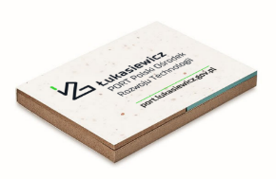 | 350 |  |  | - zł |  | - zł | - zł
Część 4 | Linijka | Przedmiotem zamówienia jest linijka bambusowa, model Edwin. Linijka o długości 30 cm, wykonana z drewna bambusowego. Waga produktu: Produkt bez znakowania (znakowanie zostanie wykonane w Łukasiewicz – PORT). Produkt jak na załączonym zdjęciu. |  | 2210 |  |  | - zł |  | - zł | - zł
Część 5 | Zawieszka na identyfikator / brelok skipass | Plastikowy brelok ze skipassem w kolorze czarnym. Brelok ze zwijaczem i kółeczkiem do zaczepienia identyfikatora. Znakowanie tampodruk - 2 kolory. Model dokładnie taki, jak na załączonym zdjęciu. |  | 828 |  |  | - zł |  | - zł | - zł
Część 6 | Zawieszka na identyfikator / brelok skipass | Plastikowy brelok ze skipassem w kolorze czarnym. Brelok ze zwijaczem i kółeczkiem do zaczepienia identyfikatora. Znakowanie tampodruk - 2 kolory. Model dokładnie taki, jak na załączonym zdjęciu. | 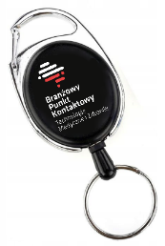 | 300 |  |  | - zł |  | - zł | - zł
Część 7 | Kubek | Kubek porcelanowy o pojemności 350 ml, w nowoczesnym kształcie, model Crystal w kolorze białym, zapakowany w biały kartonik. Znakowanie: 2 kolory - zarówno kubek, jaki kartonik. Model dokładnie taki, jak na załączonym zdjęciu. |  | 250 |  |  | - zł |  | - zł | - zł
Część 8 | Skakanka czerwona | Skakanka z bambusowymi rączkami i linką w kolorze czerwonym. Wymiary produktu: Ø0,7 x 260 cm Materiał wykonania: Bambus, materiał Bez znakowania (znakowanie wykonane zostanie w Łukasiewicz – PORT) Produkt taki sam jak na załączonych zdjęciach. |  | 300 |  |  | - zł |  | - zł | - zł
Część 9 | Skakanka zielona | Skakanka z bambusowymi rączkami i linką w kolorze zielonym. Wymiary produktu: Ø0,7 x 260 cm Materiał wykonania: Bambus, materiał Bez znakowania (znakowanie wykonane zostanie w Łukasiewicz – PORT) Produkt taki sam jak na załączonych zdjęciach. | 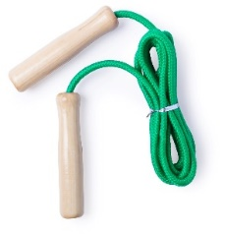 | 80 |  |  | - zł |  | - zł | - zł
Część 10 | Zestaw 4 Gier | Zestaw 4 gier w drewnianym pudełku. Zestaw zawiera następujące gry: szachy, warcaby, domino i mikado. Wymiary produktu: 16,5X16,5X2,8 CM Waga: netto 0,229 kg / brutto 0,271 kg Materiał wykonania - Drewno Bez znakowania (zostanie ono wykonane w Łukasiewicz – PORT) | 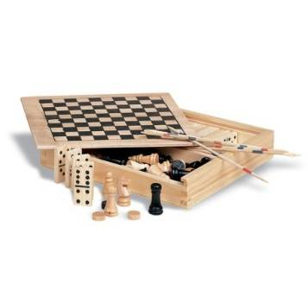 | 165 |  |  | - zł |  | - zł | - zł
Część 11 | Notes bambusowy A6 | Notes z bambusową okładką w formacie A6 Wymiary produktu to: 10 × 1,8 × 12,1 cm, format a6 Notes wykonany jest z papieru z recyklingu oraz bambusa. Ilość kartek – 160, w linie. Kolor: beżowy Bez znakowania (znakowanie będzie wykonane w Łukasiewicz – PORT). Produkt dokładnie taki jak na załączonym zdjęciu. | 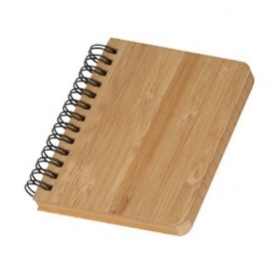 | 350 |  |  | - zł |  | - zł | - zł
Część 12 | Balony czerwone | Czerwone balony lateksowe z nadrukiem logo Łukasiewicz – PORT i Branżowego Punktu Kontaktowego. Lateksowe balony w kolorze czerwonym, o średnicy 12 cali. Na balonach nadrukowane logo BPK i Łukasiewicz – PORT, nadruk wykonany dwustronnie, jednokolorowy. Nadruk w kolorze czarnym. | 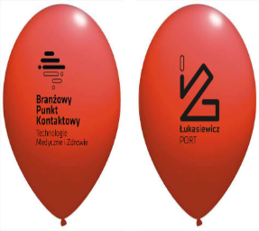 | 300 |  |  | - zł |  | - zł | - zł
 |  |  |  |  |  | Cena | - zł |  | - zł | - zł

Sporządził: Adrian Napora
Sieć Badawcza Łukasiewicz – PORT Polski Ośrodek Rozwoju Technologii
54-066 Wrocław, ul. Stabłowicka 147, Tel: +48 71 734 77 77, Fax: +48 71 720 16 00
E-mail: biuro@port.lukasiewicz.gov.pl | NIP: 894 314 05 23, REGON: 386585168
Sąd Rejonowy dla Wrocławia – Fabrycznej we Wrocławiu, VI Wydział Gospodarczy KRS,
Nr KRS: 0000850580

